版本控管
大項目
Online作業
中項目
APF 使用者管理
細項
APF0002 帳號登入認證
標題
功能簡述
製作人
陳慕霖
製作日
20131011
 |  |  |  | 回總表

NO. | 版本 | 修改說明 | 日期
1 | 1.0 | 初版 | 2013-10-11

功能簡述
大項目
Online作業
中項目
APF 使用者管理
細項
APF0002 帳號登入認證
標題
功能簡述
製作人
陳慕霖
製作日
20131011
 |  | 回總表

功能 Use Case
帳號登入認證
效能需求 | 資料處理量
最大處理人數 - 3000人 concurrent數 1500人 - 3秒以內 | N/A
簡述/目標 | 業務需求目的
1.檢核人員帳號密碼是否正確。 2 忘記密碼時密碼提示。 | 1.SSO驗證密碼成功後，交由APF進行後續登入作業。
主要參與者 | 支援性參與者
登入使用者
觸發事件Triggers | 事先條件Preconditions
使用者進行SSO登入時 | 1 主檔已建立使用者帳號。 2 APF已設定預設密碼。
處理流程說明

其他

IPO
大項目
Online作業
中項目
APF 使用者管理
細項
APF0002 帳號登入認證
標題
IPO圖
製作人
陳懿信
製作日
20131018
回總表

畫面_APF0002MM1
大項目
Online作業
中項目
APF 使用者管理
細項
APF0002 帳號登入認證
標題
APF0002MM1 SSO登入頁
製作人
陳慕霖
製作日
20131011
 |  |  |  |  | 回總表

畫面示意圖
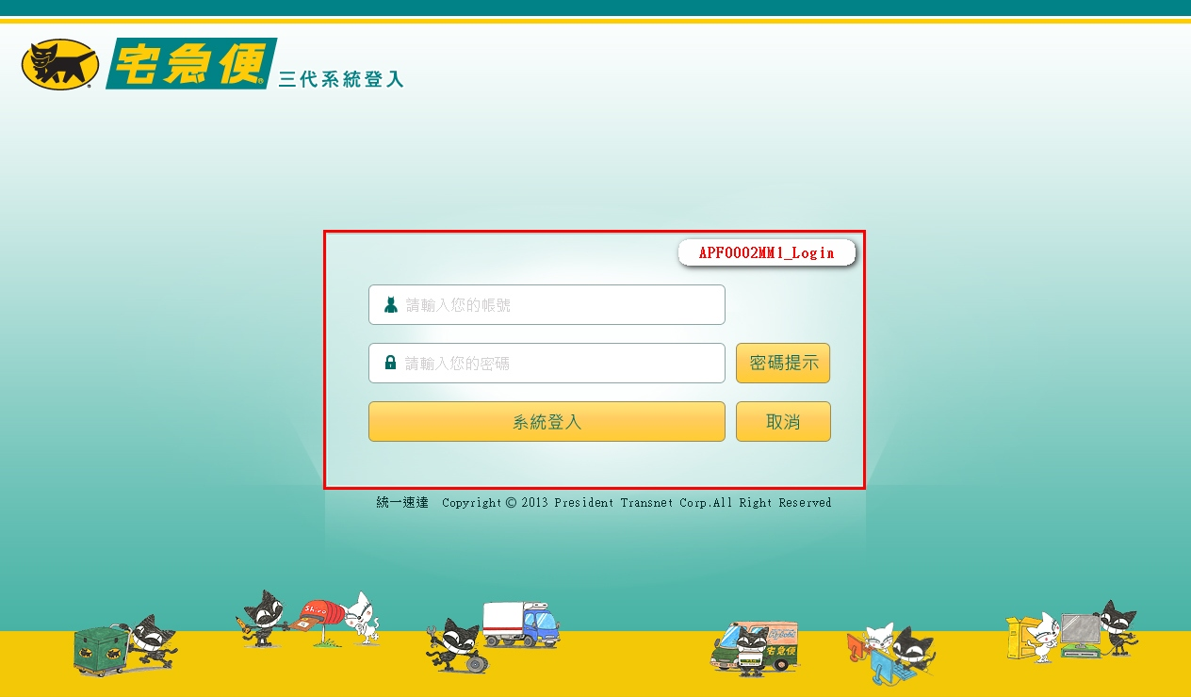

事前檢核
1.前畫面:無 1.1 SESSION內容: 1.2 成立條件:
事後檢核
無
前端檢核
APF0002MM1_Login 檢查時機：按下『系統登入』鈕時
NO | 項目名稱 | 檢核項目
1 | 帳號 | 輸入型態:string 格式:英數字 最大長度限制:英文10(控制項控制) 必填欄位。
2 | 密碼 | 輸入型態:string 格式:英數字 最大長度限制:英文50(控制項控制) 必填欄位。

APF0002MM1_Login 檢查時機：按下『密碼提示』鈕時
NO | 項目名稱 | 檢核項目
1 | 帳號 | 輸入型態:string 格式:英數字 最大長度限制:英文10(控制項控制) 必填欄位。

後端檢核
APF0002MM1_Login 檢查時機：按下『確認』鈕時
NO | 項目名稱 | 檢核項目
1 | 帳號 | 輸入之帳號必須存在於CMD emp或APF Core_User資料表中，若不存在則顯示錯誤訊息，訊息內容請參考APF訊息表-APF_NO 3。 輸入帳號失效，則顯示錯誤訊息，訊息內容請參考APF訊息表-APF_NO 01003。
2 | 密碼 | 1.若為第一次登入，密碼必須等於APF預設密碼，否則出現錯誤訊息，訊息內容請參考APF訊息表-APF_NO 01003。 2.若非第一次登入，密碼必須等於使用者設定之密碼，否則出現錯誤訊息，訊息內容請參考APF訊息表-APF_NO 01003。

Button說明
NO | 控制項名稱 | call methods | 重要參數 | 主要處理內容
1
APF0002MM1_Login
1 | 系統登入 | _CLICK |  | 1.由CMD人員主檔及APF的使用者設定檔，以及APF common_parameter參數檔，取得人員帳號、密碼，並與使用者輸入之帳號、密碼進行比對，驗證成功後，SSO生成驗證通過token，將通過驗證的帳號，經由Cookie模式，提供APF預設處理頁面(APF0001MM1)進行後續處理。 2.於此判斷使用者是否使用預設密碼登入，若是則透過 DB [UserLogin] Stored Procedure 呼叫 DB [IsDefaultPassword] Stored Procedure，再呼叫DB [MustChangePassword] Stored Procedure 將該使用者之需要變更密碼狀態設為 true 以利進入 APF 頁面後直接導至變更密碼頁面。 3.於此亦判斷使用者是否超過三個月無變更密碼，若是則透過 DB [UserLogin] Stored Procedure 呼叫 DB [IsPasswordExpired] Stored Procedure，再呼叫DB [MustChangePassword] Stored Procedure 將該使用者之需要變更密碼狀態設為 true 以利進入 APF 頁面後直接導至變更密碼頁面。 4.若驗證失敗， 4.1顯示錯誤訊息，訊息內容請參考APF訊息表-APF_NO 01003，並將密碼欄位清除。
2 | 密碼提示 | _CLICK |  | 依所輸入的帳號進行密碼提示查詢。 1.若曾設定提示資訊，則將設定內容顯示於MsgBox。 1.1.透過AJAX呼叫APF0301_帳號設定Web API[ /WebApi/PassHint/[UserName]]，並傳入使用者帳號。 1.2.若有設定提示則將設定內容顯示於MsgBox。 2.若未設定提示資訊，則顯示錯誤訊息，訊息內容請參考APF訊息表-APF_NO 01011。
3 | 取消 | _CLICK |  | 清除APF0002MM1_Login畫面所有欄位

特殊說明
NO | 應用時機 |  | 內容說明

參考資料說明
1 | 共通元件
2 | 共通元件

欄位_APF0002MM1
大項目
Online作業
中項目
APF 使用者管理
細項
APF0002 帳號登入認證
標題
APF0002MM1 SSO登入頁
製作人
陳慕霖
製作日
20131011
 |  |  |  |  |  |  |  |  |  | 回總表

Global 參數
No. | 項目名稱 | 項目代號 | UI控制項型態及長度 | 對應Table Name | 對應Column Name | DB型態及長度 | 預設值 | 輸入/輸出/必填 | 備註
1

APF0002MM1_Login
No. | 項目名稱 | UI控制項代號 | UI控制項型態及長度 | 對應Table Name | 對應Column Name | DB型態及長度 | 預設值 | 輸入/輸出/必填 | 備註
1 | 帳號 | txtACCOUNT | string 10 | vw_emp_unique | emp_id | varchar2(10) |  | I | CMD模組人員主檔
 |  |  |  | Core_User | Account | varchar(10) |  | I | APF使用者設定檔
2 | 密碼 | txtPASSWORD | string 50 | Core_User | Password | varchar(50) |  | I | APF使用者設定檔
 |  |  |  | common_parameter | parameter_value | nvarchar(500) |  | I | APF common_parameter參數檔取得預設密碼
3 | 訊息 |  |  | apf_user_profile | PWD_remind | nvarchar(20) |  | O | 查詢密碼時顯示，及顯示系統訊息。系統訊息請參考APF訊息提示。

